AI001
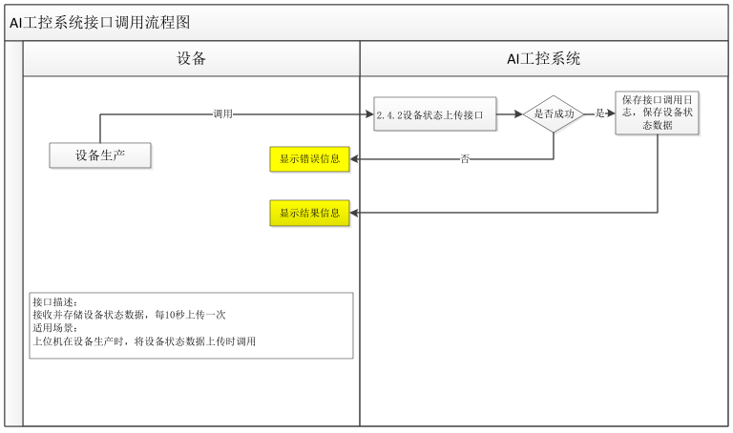
返回
接口名称 | 设备状态上报接口
功能描述 | 设备状态上报接口
频率 | 10秒1次
调用方法 | Post
路由地址 | /api/equip/oeeStatus
数据格式 | application/json;charset=UTF-8
请求字段 | 字段名 | 字段描述 |  |  | 字段类型 | 是否必填
 | tenantID | 租户ID |  |  | Integer | 是
 | equipCode | 设备编码 |  |  | String | 是
 | operateId | 操作者ID |  |  | String | 是
 | manualStatus | 手自动状态（0：手动；1：自动） |  |  | String | 是
 | runStatus | 运行状态（0：非运行；1：运行） |  |  | String | 是
 | waitStatus | 待机状态（0：非待机；1：待机） |  |  | String | 是
 | faultStatus | 故障状态（0：非故障；1：故障） |  |  | String | 是
 | repairStatus | 维修状态（0：非维修；1：维修） |  |  | String | 是
 | stopStatus | 急停状态（0：非急停；1：急停） |  |  | String | 是
 | mesConnectStatus | 与MES通讯状态（0：状态异常；1：状态正常） |  |  | String | 是
 | warnSign | 报警指示灯状态（0：无报警指示；1：报警指示） |  |  | String | 是
 | equipSign | 设备状态指示牌（带反馈）（0：停机；1：运行；2：待机；3：故障；4：维修；5：急停；6：其它） |  |  | String | 是
 | equipMesStatus | 设备MES状态（0：未屏蔽MES上位机或者扫码枪；1：屏蔽） |  |  | String | 支持该功能时必填
 | warningStatus | 报警喇叭状态（0：喇叭停止；1：喇叭报警） |  |  | String | 是
 | uploadTime | 上传时间(YYYY-MM-DD HH:MM:SS) |  |  | String | 否
请求报文示例 | {
 | "tenantID": 1000003,
 | " equipCode": "ASJ0001",
 | " operateId": "admin",
 | " manualStatus ": "0",
 | "uploadTime": "2023-09-19 23:55:55",
 | ……
 | }
返回报文字段 | 字段名 |  | 字段描述 | 字段类型 |  | 描述
 | code |  | 应答状态 | String |  | 成功 200，失败：非 200
 | data
 | message |  | 上传成功提醒 | String
 | status |  | 上传状态 | Bool |  | 成功标识
 | errorMsg |  | 上传失败提醒 | String |  | 上传失败后必须界面打印报错提醒

返回成功 | {
 | "code": "200",
 | "message": "操作成功",
 | "status": true,
 | "traceID": "",
 | "errorMsg": "are no errors",
 | "data": null
 | }
返回失败 | {
 | "code": "2002",
 | "message": "",
 | "status": false,
 | "traceID": "bc91be61-2c7a-4c89-870a-482b12794352",
 | "errorMsg": "参数不全/参数错误",
 | "data": null
 | }
返回代码（code）说明 | 200：成功
 | 2002：参数不全/参数错误
 | 20088：服务器错误

AI002
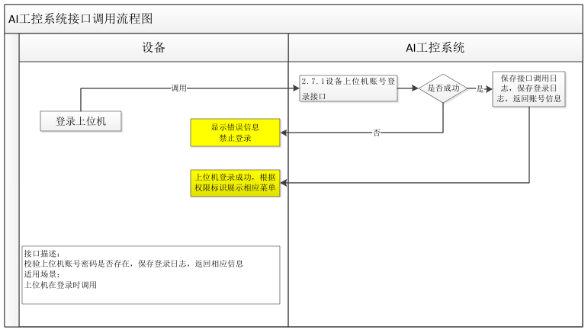
返回
接口名称 | 设备上位机账号登录接口
功能描述 | 由上位机上传登录账号密码(密码经过MD5加密)。
调用方法 | Post
路由地址 | /api/ipccheck/account
数据格式 | application/json;charset=UTF-8
请求字段 | 字段名 | 字段描述 | 字段类型 |  | 是否必填
 | tenantID | 产线编号 | Integer |  | 是
 | deviceCode | 设备编码 | String |  | 是
 | account | 账号 | String |  | 是
 | password | 密码(经过MD5加密) | String |  | 是
请求报文示例 | {
 | "tenantID": 2000001
 | "deviceCode": 1000003,
 | " account": "mixUser1",
 | " password": "80631934B6E1E8FEE27CAD705B768B61",
 | }
返回报文字段 | 字段名 | 字段描述 | 字段类型 | 描述
 | code | 应答状态 | String | 成功 200，失败：非 200
 | data | 账号信息 | Object | accountDept厂商名称，account账号，
 |  |  |  | accountName账户名，
 |  |  |  | accountUser联系人，
 |  |  |  | accountTel联系方式，authList权限数组
 | message | 上传成功提醒 | String
 | status | 上传状态 | Bool | 成功标识
 | errorMsg | 认证失败提醒 | String | 认证失败消息
返回成功 | {
 | "code": "200",
 | "message": "认证成功",
 | "status": true,
 | "traceID": "",
 | "errorMsg": "are no errors",
 | "data": {
 | "accountDept": "厂商名称",
 | "account": "sdsdf",
 | "accountName": "账户名",
 | "accountUser": "联系人",
 | "accountTel": "联系方式",
 | "authList": [
 | {
 | "authName": "生产操作",
 | "authCode": "operate"
 | }
 | ]
 | }
 | }
返回失败 | {
 | "code": "2002",
 | "message": "",
 | "traceID": "bc91be61-2c7a-4c89-870a-482b12794352",
 | "errorMsg": "参数不全/参数错误",
 | "data": null
 | }
返回代码（code）说明 | 200：成功
 | 2002：参数不全/参数错误
 | 2004：账号密码错误
 | 20088：服务器错误
权限说明 | 生产操作：operate
 | 全部：all
 | 查询：search
 | 修改参数：update

AI003
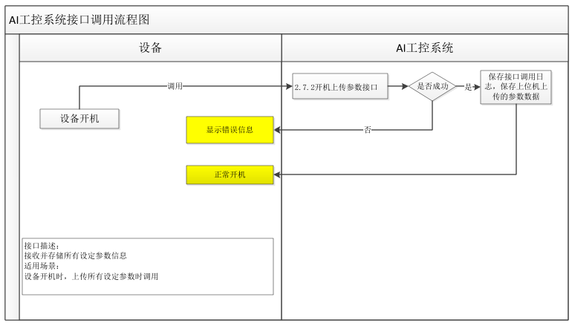
返回
接口名称 | 开机上传参数接口
功能描述 | 设备开机时，上传可设置所有参数信息至AI工控
调用方法 | Post
路由地址 | /api/station/private/produce/equip/uploadParam
数据格式 | application/json;charset=UTF-8
请求字段 | 字段名 | 字段描述 | 字段类型 | 是否必填
 | tenantID | 产线编号 | Integer | 是
 | uploadTime | 上传时间 | String | 是 yyyy-MM-dd HH:mm:ss
 | upperCompTime | 上位机当前时间 | String | 是 yyyy-MM-dd HH:mm:ss
 | plc1Time | PLC1当前时间 | String | yyyy-MM-dd HH:mm:ss
 | plc2Time | PLC2当前时间 | String | yyyy-MM-dd HH:mm:ss
 |  |  |  | 多个plc的时候使用
 | plc3Time | PLC3当前时间 | String | yyyy-MM-dd HH:mm:ss
 |  |  |  | 多个plc的时候使用
 | plc4Time | PLC4当前时间 | String | yyyy-MM-dd HH:mm:ss
 |  |  |  | 多个plc的时候使用
 | plc5Time | PLC5当前时间 | String | yyyy-MM-dd HH:mm:ss
 |  |  |  | 多个plc的时候使用
 | equipCode | 设备编码 | String | 是
 | paramList | 参数列表 | List | 是
 | paramCode | 参数编码 | String | 是
 | paramName | 参数名称 | String | 是
 | setValue | 设置值 | String | 是
请求报文示例 | {
 | "tenantID": 2000001,
 | "uploadTime":"2023-03-26 12:23:23",
 | "upperCompTime":"2023-03-26 12:23:23",
 | "plc1Time":"2023-03-26 12:23:23",
 | "plc2Time":"",
 | "plc3Time":"",
 | "plc4Time":"",
 | "plc5Time":"",
 | "equipCode":"JS100001",
 | "paramList": [
 | {
 | "paramCode": "code1",
 | "paramName":"参数一",
 | "setValue": "20"
 | }
 | ]
 | }
返回报文字段 | 字段名 | 字段描述 | 字段类型 | 描述
 | code | 应答状态 | String | 成功 200，失败：非 200
 | data
 | message | 上传成功提醒 | String
 | status | 上传状态 | Bool | 成功标识
 | errorMsg | 校验失败原因 | String
返回成功 | {
 | "code": "200",
 | "message": "操作成功",
 | "status": true,
 | "traceID": "bc91be61-2c7a-4c89-870a-482b12794352",
 | "errorMsg": "are no errors",
 | "data": null
 | }
返回失败 | {
 | "code": "2002",
 | "message": "",
 | "status": false,
 | "traceID": "bc91be61-2c7a-4c89-870a-482b12794352",
 | "errorMsg": "参数不全/参数错误",
 | "data": null
 | }
返回代码（code）说明 | 200：成功
 | 2002：参数不全/参数错误
 | 20088：服务器错误

AI004
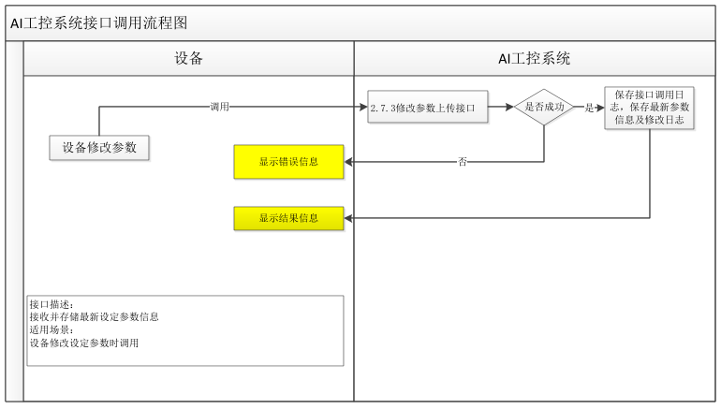
返回
接口名称 | 修改开机参数上传接口
功能描述 | 修改参数时，上传最新所有参数信息至AI工控
 | 1、 调用失败、修改不成功
 | 2、 返回code非200，提示原因（errorMsg内容），修改不成功
 | 3、 返回code 200，提示修改成功！
调用方法 | Post
路由地址 | /api/station/private/produce/equip/changeParam
数据格式 | application/json;charset=UTF-8
请求字段 | 字段名 | 字段描述 | 字段类型 | 是否必填
 | tenantID | 产线编号 | Integer | 是
 | userAccout | 用户账号 | String | 是
 | uploadTime | 上传时间 | String | 是
 | equipCode | 设备编码 | String | 是
 | paramList | 参数列表 | List | 是
 | paramCode | 参数编码 | String | 是
 | paramName | 参数名称 | String | 是
 | setValue | 设置值 | String | 是
请求报文示例 | {
 | "tenantID": 2000001,
 | "userAccout": 2000001,
 | "uploadTime":"2023-03-26 12:23:23",
 | "equipCode":"JS100001",
 | "paramList": [
 | {
 | "paramCode": "code1",
 | "paramName":"参数一",
 | "setValue": "20"
 | }
 | ]
 | }
返回报文字段 | 字段名 | 字段描述 | 字段类型 | 描述
 | code | 应答状态 | String | 成功 200，失败：非 200
 | data
 | message | 上传成功提醒 | String
 | status | 上传状态 | Bool | 成功标识
 | errorMsg | 校验失败原因 | String | 失败原因
返回成功 | {
 | "code": "200",
 | "message": "操作成功",
 | "status": true,
 | "traceID": "bc91be61-2c7a-4c89-870a-482b12794352",
 | "errorMsg": "are no errors",
 | "data": null
 | }
返回失败 | {
 | "code": "2002",
 | "message": "",
 | "status": false,
 | "traceID": "bc91be61-2c7a-4c89-870a-482b12794352",
 | "errorMsg": "参数不全/参数错误",
 | "data": null
 | }
返回代码（code）说明 | 200：成功
 | 2002：参数不全/参数错误
 | 20088：服务器错误

AI005
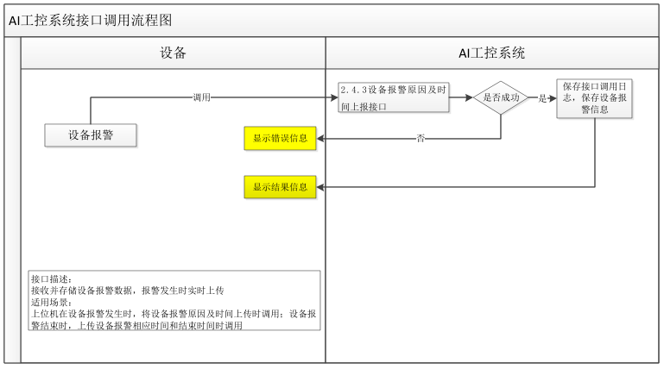
返回
接口名称 | 报警原因及时间上报接口
功能描述 | 报警原因及时间上报接口
频率 | 实时，出现和结束报警或故障时上报
调用方法 | Post
路由地址 | /api/equip/oeeWarning
数据格式 | application/json;charset=UTF-8
请求字段 | 字段名 | 字段描述 |  |  | 字段类型 | 是否必填
 | tenantID | 租户ID |  |  | Integer | 是
 | equipCode | 设备编码 |  |  | String | 是
 | operateId | 操作者ID |  |  | String | 是
 | warningCode | 报警码（需给出导致停机的报警码列表（报警码：报警内容）） |  |  | String
 | warningSerial | 报警序列号（每次上报唯一的UUID） |  |  | String
 | warningStartTime | 报警开始时间 |  |  | String
 | responseTime | 报警相应时间 |  |  | Integer
 | warningEndTime | 报警结束时间 |  |  | String
请求报文示例 | {
 | "tenantID": 1000003,
 | " equipCode": "ASJ0001",
 | " operateId": "admin",
 | " faultStartTime ": "2022-12-01 12:00:00",
 | ……
 | }
返回报文字段 | 字段名 |  | 字段描述 | 字段类型 |  | 描述
 | code |  | 应答状态 | String |  | 成功 200，失败：非 200
 | data
 | message |  | 上传成功提醒 | String
 | status |  | 上传状态 | Bool |  | 成功标识
 | errorMsg |  | 上传失败提醒 | String |  | 上传失败后必须界面打印报错提醒
返回成功 | {
 | "code": "200",
 | "message": "操作成功",
 | "status": true,
 | "traceID": "",
 | "errorMsg": "are no errors",
 | "data": null
 | }
返回失败 | {
 | "code": "2002",
 | "message": "",
 | "status": false,
 | "traceID": "bc91be61-2c7a-4c89-870a-482b12794352",
 | "errorMsg": "参数不全/参数错误",
 | "data": null
 | }
返回代码（code）说明 | 200：成功
 | 2002：参数不全/参数错误
 | 20088：服务器错误

AI006
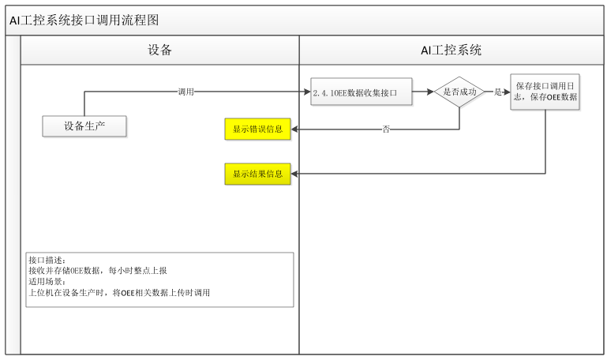
返回
接口名称 | OEE数据收集接口
功能描述 | OEE数据收集接口
频率 | 每小时整点上报
调用方法 | Post
路由地址 | /api/equip/oeeData
数据格式 | application/json;charset=UTF-8
请求字段 | 字段名 |  | 字段描述 |  | 字段类型 |  |  | 是否必填 | 备注
 | tenantID |  | 租户ID |  | Integer |  |  | 是
 | equipCode |  | 设备编码 |  | String |  |  | 是
 | operateId |  | 操作者ID |  | String |  |  | 是
 | currentTimeSection |  | 当前统计时间段 |  | Integer |  |  | 是 | 每小时整点上报一次，0~23，如12表示12:00~13:00的统计数据
 | teamMeetingTime |  | 班组开会时间（分钟） |  | Integer |  |  | 是 | 1）统计每个小时内的数据
 | equipCleanTime |  | 设备清洁时间（分钟） |  | Integer |  |  | 是 | 2）每小时上报成功后清零
 | eatRestTime |  | 用餐休息时间（分钟） |  | Integer |  |  | 是 | 3）如时间跨两个时间段，需在两个时间段内分别累计，例如：9:45~10:30班组开会，则10点钟上报9:00~10:00的OEE数据时，班组开会时间为15分钟，11点钟上报10:00~11:00的OEE数据时，班组开会时间为30分钟
 | equipCheckTime |  | 设备点检时间（分钟） |  | Integer |  |  | 是
 | fixChangeTime |  | 治具更换时间（分钟） |  | Integer |  |  | 是
 | materialChangeTime |  | 物料更换时间（分钟） |  | Integer |  |  | 是
 | paramChangeTime |  | 参数调整时间（分钟） |  | Integer |  |  | 是
 | batchChangeTime |  | 换型(换批)时间（分钟） |  | Integer |  |  | 是
 | powerTime |  | 动力异常时间（分钟） |  | Integer |  |  | 是
 | testTime |  | 验证测试时间（分钟） |  | Integer |  |  | 是
 | waitMaterialTime |  | 待料时间（分钟） |  | Integer |  |  | 是
 | blockTime |  | 堵料时间（分钟） |  | Integer |  |  | 是
 | equipFaultValue |  | 设备故障累计值（分钟） |  | Integer |  |  | 是
 | stopValue |  | 非故障停机累计值（分钟） |  | Integer |  |  | 是
 | runTimeValue |  | 运行时间累计值（分钟） |  | Integer |  |  | 是
 | warningValue |  | 报警时间累计值（分钟） |  | Integer |  |  | 是
 | waitMaterialValue |  | 待料时间累计值（分钟） |  | Integer |  |  | 是
 | blockValue |  | 堵料时间累计值（分钟） |  | Integer |  |  | 是
 | energyConsum |  | 设备电能消耗（kWh） |  | String |  |  | 是
 | productCount |  | 生产数量 |  | Integer |  |  | 是
 | ngCount |  | 不良数量 |  | Integer |  |  | 是
 | warningDetail | warningCode | 报警码 |  | String |  |  | 有报警必填 | 需给出导致停机的报警码列表（报警码：报警内容）
 |  | warningTime | 该报警时长（分钟） |  | Integer |  |  | 有报警必填
请求报文示例 | {
 | "tenantID": 1000003,
 | " equipCode": "ASJ0001",
 | " operateId": "admin",
 | " startTime ": "2022-12-01 12:00:00",
 | ……
 | }
返回报文字段 | 字段名 |  |  | 字段描述 |  | 字段类型 | 描述
 | code |  |  | 应答状态 |  | String | 成功 200，失败：非 200
 | data
 | message |  |  | 上传成功提醒 |  | String
 | status |  |  | 上传状态 |  | Bool | 成功标识
 | errorMsg |  |  | 上传失败提醒 |  | String | 上传失败后必须界面打印报错提醒
返回成功 | {
 | "code": "200",
 | "message": "操作成功",
 | "status": true,
 | "traceID": "",
 | "errorMsg": "are no errors",
 | "data": null
 | }

返回失败 | {
 | "code": "2002",
 | "message": "",
 | "status": false,
 | "traceID": "bc91be61-2c7a-4c89-870a-482b12794352",
 | "errorMsg": "参数不全/参数错误",
 | "data": null
 | }
返回代码（code）说明 | 200：成功
 | 2002：参数不全/参数错误
 | 20088：服务器错误

AI007
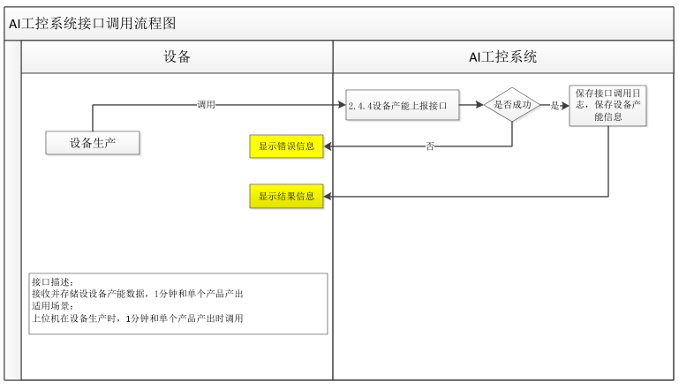
返回
接口名称 | 设备产能上报接口
功能描述 | 设备产能上报接口
频率 | 1分钟和单个产品产出
调用方法 | Post
路由地址 | /api/equip/oeeCapacity
数据格式 | application/json;charset=UTF-8
请求字段 | 字段名 | 字段描述 |  |  | 字段类型 | 是否必填
 | tenantID | 租户ID |  |  | Integer | 是
 | equipCode | 设备编码 |  |  | String | 是
 | operateId | 操作者ID |  |  | String | 是
 | singleBeat | 单个产品节拍值（浮点值） |  |  | String
 | minutePPM | 1分钟节拍值（浮点值） |  |  | String
请求报文示例 | {
 | "tenantID": 1000003,
 | " equipCode": "ASJ0001",
 | " operateId": "admin",
 | " singleBeat": 50,
 | ……
 | }
返回报文字段 | 字段名 |  | 字段描述 | 字段类型 |  | 描述
 | code |  | 应答状态 | String |  | 成功 200，失败：非 200
 | data
 | message |  | 上传成功提醒 | String
 | status |  | 上传状态 | Bool |  | 成功标识
 | errorMsg |  | 上传失败提醒 | String |  | 上传失败后必须界面打印报错提醒
返回成功 | {
 | "code": "200",
 | "message": "操作成功",
 | "status": true,
 | "traceID": "",
 | "errorMsg": "are no errors",
 | "data": null
 | }
返回失败 | {
 | "code": "2002",
 | "message": "",
 | "status": false,
 | "traceID": "bc91be61-2c7a-4c89-870a-482b12794352",
 | "errorMsg": "参数不全/参数错误",
 | "data": null
 | }
返回代码（code）说明 | 200：成功
 | 2002：参数不全/参数错误
 | 20088：服务器错误

AI008
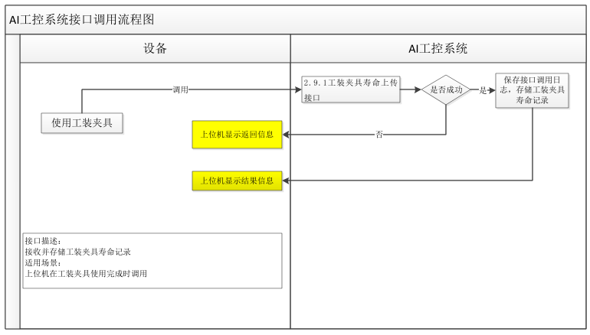
返回
接口名称 | 工装夹具寿命上传接口
功能描述 | 工装夹具寿命上传接口
调用方法 | Post
路由地址 | /api/station/private/produce/frock/life
数据格式 | application/json;charset=UTF-8
请求字段 | 字段名 | 字段描述 | - | 是否必填
 | tenantID | 产线编号 | Integer | 是
 | technicsProcessCode | 工序编码 | String | 是
 | equipCode | 设备编码 | String | 是
 | uploadTime | 上报时间 | String | 是
 | frockList | 工装夹具集合 | List | 是
 | frockCode | 工装夹具码 | String | 是
 | useCount | 已使用次数 | String | 是
请求报文示例 | {
 | "tenantID": 12345678,
 | "technicsProcessCode":"C1100-Z",
 | "equipCode":"GHA1",
 | "uploadTime":"2023-03-27 12:00:00",
 | "frockList":[{
 | "frockCode":"5044100001001",
 | "useCount":1000
 | }]
 | }
返回报文字段 | 字段名 | 字段描述 | 字段类型 | 描述
 | code | 应答状态 | String | 成功 200，失败：非 200
 | data
 | message | 上传成功提醒 | String
 | status | 上传状态 | Bool | 成功标识
 | errorMsg | 上传失败提醒 | String | 上传失败后必须界面打印报错提醒
返回成功 | {
 | "code": "200",
 | "message": "操作成功",
 | "status": true,
 | "traceID": "",
 | "errorMsg": "are no errors",
 | "data": null
 | }
返回失败 | {
 | "code": "2002",
 | "message": "",
 | "status": false,
 | "traceID": "bc91be61-2c7a-4c89-870a-482b12794352",
 | "errorMsg": "参数不全/参数错误",
 | "data": null
 | }
返回代码（code）说明 | 200：成功
 | 2002：参数不全/参数错误
 | 20088：服务器错误

AI009
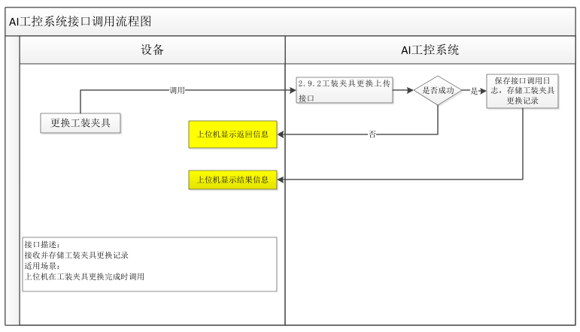
返回
接口名称 | 工装夹具更换上传接口
功能描述 | 工装夹具更换上传接口
调用方法 | Post
路由地址 | /api/station/private/produce/frock/change
数据格式 | application/json;charset=UTF-8
请求字段 | 字段名 | 字段描述 |  | 字段类型 | 是否必填
 | tenantID | 产线编号 |  | Integer | 是
 | technicsProcessCode | 工序编码 |  | String | 是
 | equipCode | 设备编码 |  | String | 是
 | uploadTime | 上报时间 |  | String | 是
 | frockList | 工装夹具集合 |  | List | 是
 | frockCode | 工装夹具码 |  | String | 是
 | changefrockCode | 更换工装夹具码 |  | String | 是
请求报文示例 | {
 | "tenantID": 12345678,
 | "technicsProcessCode":"C1100-Z",
 | "equipCode":"GHA1",
 | "uploadTime":"2023-03-27 12:00:00",
 | "frockList":[{
 | "frockCode":"5044100001001",
 | "changefrockCode":"5044100001002"
 | }]
 | }
返回报文字段 | 字段名 | 字段描述 | 字段类型 |  | 描述
 | code | 应答状态 | String |  | 成功 200，失败：非 200
 | data
 | message | 上传成功提醒 | String
 | status | 上传状态 | Bool |  | 成功标识
 | errorMsg | 上传失败提醒 | String |  | 上传失败后必须界面打印报错提醒
返回成功 | {
 | "code": "200",
 | "message": "操作成功",
 | "status": true,
 | "traceID": "",
 | "errorMsg": "are no errors",
 | "data": null
 | }
返回失败 | {
 | "code": "2002",
 | "message": "",
 | "status": false,
 | "traceID": "bc91be61-2c7a-4c89-870a-482b12794352",
 | "errorMsg": "参数不全/参数错误",
 | "data": null
 | }
返回代码（code）说明 | 200：成功
 | 2002：参数不全/参数错误
 | 20088：服务器错误

AI010
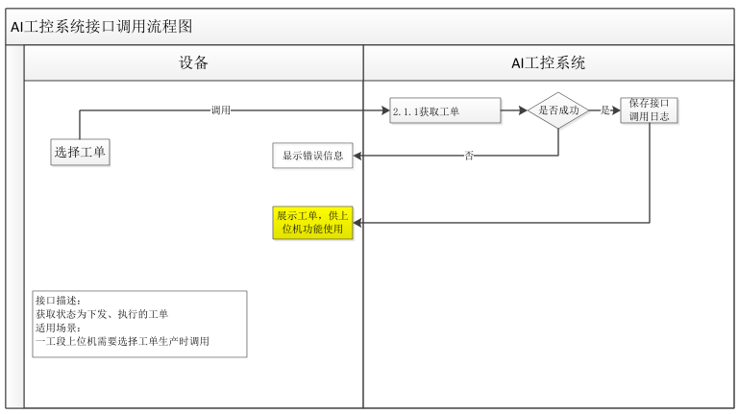
返回
接口名称 | 获取工单接口
功能描述 | 获取状态为下发、执行的工单
调用方法 | Post
路由地址 | /api/station/private/produce/order/getAllOrder
数据格式 | application/json;charset=UTF-8
请求字段 | 字段名 | 字段描述 | 字段类型 | 是否必填
 | tenantID | 产线编号 | Integer | 是
 | deviceCode | 设备编码 | String | 否；当同一个基地有多个产线时，必传
请求报文示例 | {
 | "tenantID": "2000001"，
 | "deviceCode": "GX-TC-21-AI-1001"
 | }
返回报文字段 | 字段名 | 字段描述 | 字段类型 | 描述
 | code | 应答状态 | String | 成功 200，失败：非 200
 | data | 工单集合 | Object | code 具体工单，
 |  |  |  | tenantID 产线 ID
 | message | 上传成功提醒 | String
 | status | 上传状态 | Bool | 成功标识
 | errorMsg | 上传失败提醒 | String | 上传失败后必须界面打印报错提醒
返回成功 | {
 | "code": "200",
 | "message": "操作成功",
 | "status": true,
 | "traceID": "",
 | "errorMsg": "are no errors",
 | "data": [
 | {
 | "code": "GHA1",
 | "tenantID": 12345678
 | }
 | ]
 | }
返回失败 | {
 | "code": "2002",
 | "message": "",
 | "status": false,
 | "traceID": "bc91be61-2c7a-4c89-870a-482b12794352",
 | "errorMsg": "参数不全/参数错误",
 | "data": null
 | }
返回代码（code）说明 | 200：成功
 | 2002：参数不全/参数错误
 | 20088：服务器错误

AI011
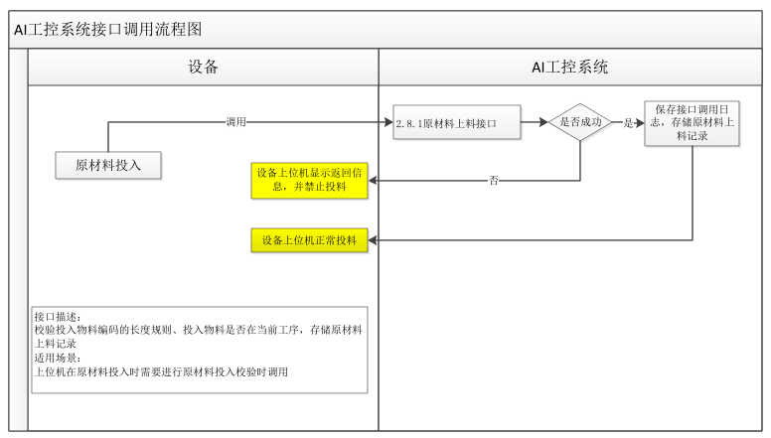
返回
接口名称 | 原材料上料接口
功能描述 | 首选判断是否是外来料，如果是外来料（isForeign==”1”），仅仅保存原材料上料信息；如果不是外来料，进行上料校验，校验通过后，上报原材料上料信息
 | 1、校验投入物料编码的长度规则、投入物料是否在当前工序，存储原材料上料记录
 | 2、验证不通过时，返回失败原因
 | 20001：物料码【具体的物料编码】不正确（物料编码长度不正确）
 | 20002：投入物料【具体的物料编码】错误（投入物料不属于本工序所需投入）
调用方法 | Post
路由地址 | /api/station/private/produce/material/in
数据格式 | application/json;charset=UTF-8
请求字段 | 字段名 | 字段描述 | 字段类型 | 是否必填
 | tenantID | 产线编号 | Integer | 是
 | produceOrderCode | 工单编码 | String | 是
 | technicsProcessCode | 工序编码 | String | 是
 | equipCode | 设备编码 | String | 是
 | isForeign | 是否外来料 | String | 非，空的话默认为0
 | uploadTime | 上料时间 | String | 是
 | lineId | 子线体编码，值为1表示1线，值为2表示2线 | String | 否
 |  |  |  | (三元线合浆必填)
 | productCodeList | 投入物料条码集合 | List | 是
 | productCode | 投入物料条码 | String | 是
 | productCount | 投入物料数量 | String
 | productType | 投入物料类型 | String | 非（物料投料口管控项）
请求报文示例 | {
 | "tenantID": 12345678,
 | "produceOrderCode":"GHA1",
 | "technicsProcessCode":"C1100-Z",
 | "equipCode":"GHA1",
 | "isForeign": "1",
 | "uploadTime":"2023-03-27 12:00:00",
 | "lineId":"1",
 | "productCodeList":[{
 | "productCode":"5044100001001",
 | "productCount":1000
 | }]
 | }
返回报文字段 | 字段名 | 字段描述 | 字段类型 | 描述
 | code | 应答状态 | String | 成功 200，失败：非 200
 | data
 | message | 上传成功提醒 | String
 | status | 上传状态 | Bool | 成功标识
 | errorMsg | 上传失败提醒 | String | 上传失败后必须界面打印报错提醒
返回成功 | {
 | "code": "200",
 | "message": "操作成功",
 | "status": true,
 | "traceID": "",
 | "errorMsg": "are no errors",
 | "data": null
 | }
返回失败 | {
 | "code": "2002",
 | "message": "",
 | "status": false,
 | "traceID": "bc91be61-2c7a-4c89-870a-482b12794352",
 | "errorMsg": "参数不全/参数错误",
 | "data": null
 | }
返回代码（code）说明 | 200：成功
 | 2002：参数不全/参数错误
 | 20001：物料码【具体的物料编码】编码长度不正确（物料编码长度不正确）
 | 20002：投入物料【具体的物料编码】错误（投入物料不属于本工序所需投入）
 | 20088：服务器错误

AI012
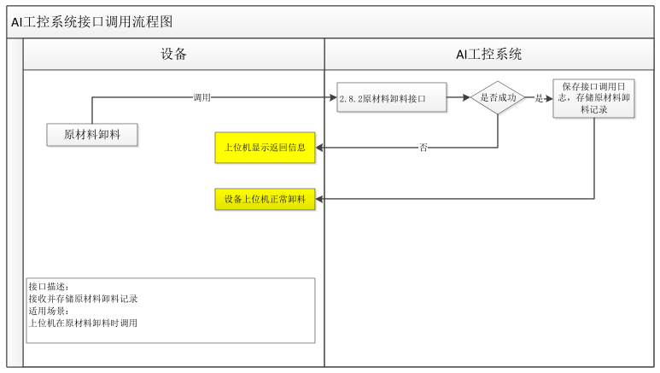
返回
接口名称 | 原材料卸料接口
功能描述 | 上报原材料卸料信息
调用方法 | Post
路由地址 | /api/station/private/produce/material/out
数据格式 | application/json;charset=UTF-8
请求字段 | 字段名 | 字段描述 |  | 字段类型 | 是否必填
 | tenantID | 产线编号 |  | Integer | 是
 | technicsProcessCode | 工序编码 |  | String | 是
 | equipCode | 设备编码 |  | String | 是
 | uploadTime | 卸料时间 |  | String | 是
 | productCodeList | 卸料物料条码集合 |  | List | 是
 | productCode | 卸料物料条码 |  | String | 是
 | productCount | 卸料物料数量 |  | String
请求报文示例 | {
 | "tenantID": 12345678,
 | "technicsProcessCode":"C1100-Z",
 | "equipCode":"GHA1",
 | "uploadTime":"2023-03-27 12:00:00",
 | "productCodeList":[{
 | "productCode":"5044100001001",
 | "productCount":1000
 | }]
 | }
返回报文字段 | 字段名 | 字段描述 | 字段类型 |  | 描述
 | code | 应答状态 | String |  | 成功 200，失败：非 200
 | data
 | message | 上传成功提醒 | String
 | status | 上传状态 | Bool |  | 成功标识
 | errorMsg | 上传失败提醒 | String |  | 上传失败后必须界面打印报错提醒
返回成功 | {
 | "code": "200",
 | "message": "操作成功",
 | "status": true,
 | "traceID": "",
 | "errorMsg": "are no errors",
 | "data": null
 | }
返回失败 | {
 | "code": "2002",
 | "message": "",
 | "status": false,
 | "traceID": "bc91be61-2c7a-4c89-870a-482b12794352",
 | "errorMsg": "非法租户ID",
 | "data": null
 | }
返回代码（code）说明 | 200：成功
 | 2002：参数不全/参数错误
 | 20088：服务器错误

AI013
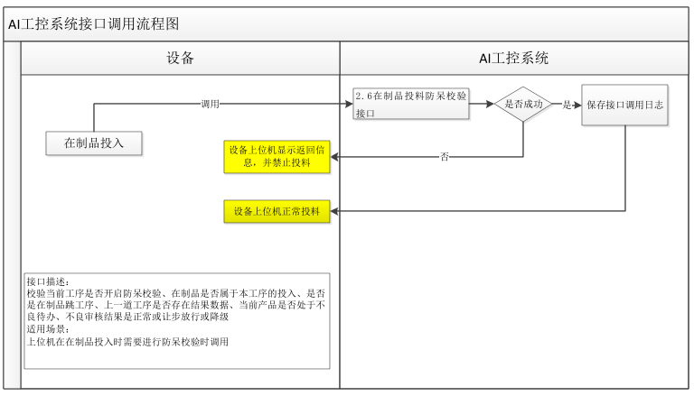
返回
接口名称 | 在制品投料防呆校验接口
功能描述 | 在制品投料时，进行防呆校验
 | 1、校验当前工序是否开启防呆校验、在制品是否属于本工序的投入、是否是在制品跳工序、上一道工序是否存在结果数据、当前产品是否处于不良待办、不良审核结果是正常或让步放行或降级
 | 2、验证不通过时，返回失败原因
 | 20001：电芯【具体的电芯码】不属于xx工序的投入
 | 20002：电芯【具体的电芯码】在xx工序无生产记录（上道工序或跳工序电芯的源工序中无生产记录）
 | 20003：电芯【具体的电芯码】在xx工序不良（包括电芯存在不良待办记录、已确认为不良）
调用方法 | Post
路由地址 | /api/station/private/produce/feeding/preventionCheck
数据格式 | application/json;charset=UTF-8
请求字段 | 字段名 | 字段描述 | 字段类型 | 是否必填
 | tenantID | 产线编号 | Integer | 是
 | technicsProcess | 工序编码 | String | 是
 | Code
 | lineId | 线别码 | String | 否（一期三元负极涂布必传）
 | equipCode | 设备编码 | String | 是
 | productCodeList | 投入物料条码数组 | List | 是 如果单条上传就传一条即可
 | productCode | 投入物料条码 | String | 是
请求报文示例 | {
 | "tenantID": 2000001,
 | "technicsProcessCode":"C1100-Z",
 | "equipCode":"HJFCF0001",
 | "lineId":"1",
 | " productCodeList":
 | [
 | {
 | "productCode"："5044100001001"
 | }
 | ]
 | }
返回报文字段 | 字段名 | 字段描述 | 字段类型 | 描述
 | code | 应答状态 | String | 成功 200，失败：非 200
 | data
 | message | 校验成功提醒 | String
 | errorMsg | 校验失败原因 | String | 防呆校验失败原因
返回成功 | {
 | "code": "200",
 | "message": "操作成功",
 | "status": true,
 | "traceID": "bc91be61-2c7a-4c89-870a-482b12794352",
 | "errorMsg": "are no errors",
 | "data": null
 | }
返回失败 | {
 | "code": "2002",
 | "message": "",
 | "handleCode": "give up",
 | "traceID": "bc91be61-2c7a-4c89-870a-482b12794352",
 | "errorMsg": "参数不全/参数错误",
 | "data": null
 | }
返回代码（code）说明 | 200 成功
 | 201 系统计算该批次合浆浆料即将用完，是否确认继续使用该批次? (新站一期，可配置，上位机根据此状态码201弹出提示框，不影响生产主流程)
 | 2002：参数不全/参数错误
 | 20001：电芯【具体的电芯码】不属于本工序的投入
 | 20002：电芯【具体的电芯码】无生产记录（上道工序或跳工序电芯的源工序中无生产记录）
 | 20003：电芯【具体的电芯码】不良（包括电芯存在不良待办记录、已确认为不良）
 | 20088：服务器错误

AI014
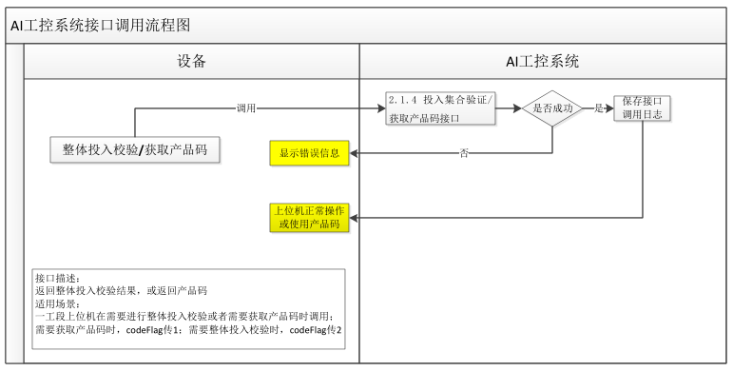
返回
接口名称 | 投入集合验证/获取产品码接口
功能描述 | 投入集合验证/获取产品码接口
调用方法 | Post
路由地址 | /api/station/private/code/data/automagic/print/code
数据格式 | application/json;charset=UTF-8
请求字段 | 字段名 |  |  | 字段描述 |  | 字段类型 |  | 是否必填
 | tenantID |  |  | 产线编号 |  | Integer |  | 是
 | technicsProcessCode |  |  | 工序编码 |  | String |  | 是
 | produceOrderCode |  |  | 工单编码 |  | String |  | 是
 | deviceCode |  |  | 设备编码 |  | String |  | 否
 | lineId |  |  | 子线体编码，值为1表示1线，值为2表示2线，一工段必填 |  | String |  | 否
 | codeFlag |  |  | 条码申请标识值为 1 时申请条码，值为 2 时检测投入物料是否完整 |  | Int |  | 是
 | reelCode |  |  | 卷码,传A,B |  | String |  | 否
 | reelChildCode |  |  | 卷子码(第一卷1，第二卷2) |  | String |  | 否
 | produceInEntityList | productCode |  | 产品编码（原材料） |  | String |  | 是
 |  | productCount |  | 投入产品数量 |  | String |  | 是
请求报文示例 | {
 | "tenantID": 2000001,
 | "technicsProcessCode": "C1200-Z",
 | "codeFlag":1,
 | "produceOrderCode": "NO01",
 | "lineId":"1",
 | "reelCode":"A",
 | "reelChildCode":"1",
 | "produceInEntityList": [
 | {
 | "productCode": "504002587323333"
 | },{
 | "productCode": "ARP1C1T01004"
 | }
 | ]
 | }
返回报文字段 | 字段名 |  | 字段描述 |  | 字段类型 |  | 描述
 | code |  | 应答状态 |  | String |  | 成功 200，失败：非 200
 | data |  | 产品码信息 |  | Object |  | productCode批次编码，
 |  |  |  |  |  |  | createdTime生成时间，
 |  |  |  |  |  |  | materielName产品名称，matreielCode物料编码
 | message |  | 上传成功提醒 |  | String
 | status |  | 上传状态 |  | Bool |  | 成功标识
 | errorMsg |  | 上传失败提醒 |  | String |  | 上传失败后必须界面打印报错提醒

返回成功 | {
 | "code": "200",
 | "message": "操作成功",
 | "status": true,
 | "traceID": "96e5ceee-ec84-4ad9-8002-e596ff069e15",
 | "errorMsg": "are no errors",
 | "data": [
 | {
 | "productCode": "DDP3CC901002A2",
 | "createdTime": "2022-12-09 11:31:12",
 | "materielName": "正极涂布卷",
 | "matreielCode": "DDP3"
 | }
 | ]
 | }
返回失败 | {
 | "code": "2002",
 | "message": "",
 | "status": false,
 | "traceID": "bc91be61-2c7a-4c89-870a-482b12794352",
 | "errorMsg": "参数不全/参数错误",
 | "data": null
 | }
返回代码（code）说明 | 200：成功
 | 2002：参数不全/参数错误
 | 20088：服务器错误

AI015
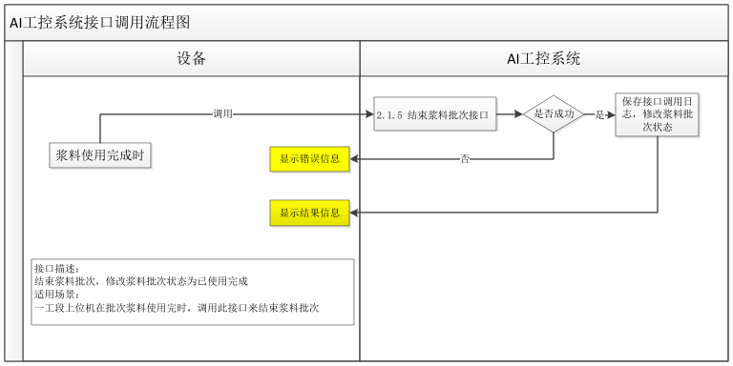
返回
接口名称 | 结束浆料批次接口
功能描述 | 结束浆料批次接口
调用方法 | Post
路由地址 | /api/station/private/produce/automagic/endProduce
数据格式 | application/json;charset=UTF-8
请求字段 | 字段名 | 字段描述 | 字段类型 | 是否必填
 | tenantID | 产线编号 | Integer | 是
 | productCode | 产品编码 | String | 是
请求报文示例 | {
 | "tenantID": "2000001",
 | "productCode":" BGP1C1H01002"
 | }
返回报文字段 | 字段名 | 字段描述 | 字段类型 | 描述
 | code | 应答状态 | String | 成功 200，失败：非 200
 | data
 | message | 上传成功提醒 | String
 | status | 上传状态 | Bool | 成功标识
 | errorMsg | 上传失败提醒 | String | 上传失败后必须界面打印报错提醒
返回成功 | {
 | "code": "200",
 | "message": "操作成功",
 | "status": true,
 | "traceID": "b459e8d3-23c2-43bc-8310-d8e37e358b4c",
 | "errorMsg": "are no errors",
 | "data": null
 | }
返回失败 | {
 | "code": "2002",
 | "message": "",
 | "status": false,
 | "traceID": "bc91be61-2c7a-4c89-870a-482b12794352",
 | "errorMsg": "参数不全/参数错误",
 | "data": null
 | }
返回代码（code）说明 | 200：成功
 | 2002：参数不全/参数错误
 | 20088：服务器错误

AI016
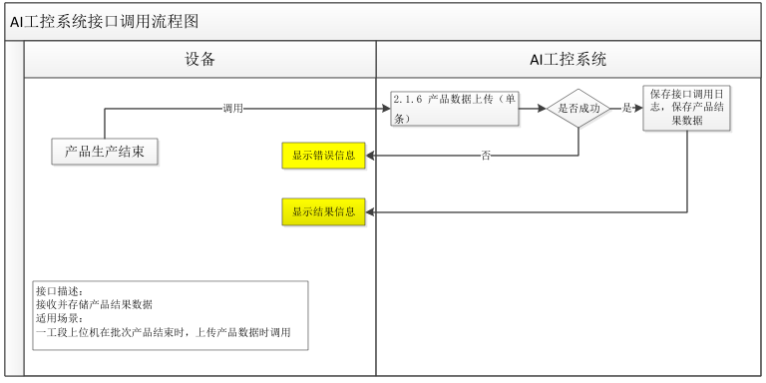
返回
接口名称 | 产品数据上传接口（单条）
功能描述 | 产品数据上传接口（单条）
调用方法 | Post
路由地址 | /api/station/private/produce/automagic/add
数据格式 | application/json;charset=UTF-8
请求字段 | 字段名 |  |  | 字段描述 |  | 字段类型 |  | 是否必填
 | produceOrderCode |  |  | 生产工单编码 |  | String |  | 是
 | technicsProcessCode |  |  | 工序编码 |  | String |  | 是
 | technicsProcessName |  |  | 工序名称 |  | String |  | 否
 | technicsStepCode |  |  | 工步编码 |  | String |  | 否
 | technicsStepName |  |  | 工步名称 |  | String |  | 否
 | productCode |  |  | 产品编码（模组） |  | String |  | 是
 | productCount |  |  | 产品数量 |  | Integer |  | 是
 | productQuality |  |  | 产品质量(结果判定)：0 不合格；1 合格； |  | Integer |  | 是
 | ngType |  |  | 工艺提供 |  | String |  | 否（NG时必填）
 | startTime |  |  | 生产开始时间格式必须yyyy-MM-dd HH:mm:ss |  | String |  | 是
 | endTime |  |  | 生产结束时间格式必须yyyy-MM-dd HH:mm:ss |  | String |  | 是
 | userName |  |  | 用户名称 |  | String |  | 是
 | userAccount |  |  | 用户账号 |  | String |  | 是
 | deviceCode |  |  | 设备编码 |  | String |  | 是
 | deviceName |  |  | 设备名称 |  | String |  | 是
 | disperseInfo |  |  | 分散釜信息 |  | String |  | 否
 | remarks |  |  | 备注 |  | String |  | 否
 | okCount |  |  | 合格数量 |  | String |  | 是
 | ngCount |  |  | 不合格数量 |  | String |  | 是
 | tenantID |  |  | 产线编号 |  | Integer |  | 是
 | produceInEntityL | productCode |  | 产品编码（原材料） |  | String |  | 是
 | ist
 |  | productCount |  | 产品数量 |  | Integer |  | 是
 | produceParamEntityList | productCode |  | 产品编码 |  | String |  | 是

 |  | technicsParamName |  | 工艺参数名称 |  | String |  | 是
 |  | technicsParamCode |  | 工艺参数编码 |  | String |  | 是
 |  | technicsParamValue |  | 工艺参数值 |  | String |  | 是
 |  | technicsParamQuality |  | 工艺参数质量(结果判定)：0 不合格；1 合 |  | String |  | 是
 |  |  |  | 格；
 |  | technicsParamMinValue |  | 工艺参数值下限 |  | String |  | 是，无下限值情况下传“*”
 |  | technicsParamMaxValue |  | 工艺参数值上限 |  | String |  | 是，无上限值情况下传“*”
 |  | technicsParamStdValue |  | 工艺参数标准值 |  | String |  | 是，无标准值情况下传“*”
 |  | desc |  | 描述 |  | String |  | 否
请求报文示例 | {
 | "produceOrderCode": "N01",
 | "technicsProcessCode": "M1210",
 | "technicsProcessName": "电芯上料",
 | "technicsStepCode": "M121011",
 | "technicsStepName": "",
 | "productCode": "03HME00H0000AK95L0000856",
 | "productCount": 1,
 | "productQuality": 1,
 | "ngType": "10001",
 | "startTime": "2012-08-06 16:01:49",
 | "endTime": "2012-08-06 16:01:49",
 | "userName": "",
 | "disperseInfo": "",
 | "userAccount": "",
 | "deviceCode": "001",
 | "deviceName": "机组 1",
 | "remarks": "",
 | "okCount": "",
 | "ngCount": "",
 | "tenantID": 1000000,
 | "produceInEntityList":
 | [{"productCode":"03HCE00H0000AK95L0000852","productCount":1}],
 | "produceParamEntityList":[{
 | "productCode":"03HME00H0000AK95L0000856",
 | "technicsParamCode":"A001",
 | "technicsParamName":"长度",
 | "technicsParamValue":"10",
 | "technicsParamMinValue":"9",
 | "technicsParamMaxValue":"11",
 | "technicsParamStdValue":"10",
 | "technicsParamQuality":"1",
 | "desc":""
 | }]}
返回报文字段 | 字段名 |  | 字段描述 |  | 字段类型 |  | 描述
 | code |  | 应答状态 |  | String |  | 成功 200，失败：非 200
 | data
 | message |  | 上传成功提醒 |  | String
 | status |  | 上传状态 |  | Bool |  | 成功标识
 | errorMsg |  | 上传失败提醒 |  | String |  | 上传失败后必须界面打印报错提醒
返回成功 | {
 | "code": "200",
 | "message": "操作成功",
 | "status": true,
 | "traceID": "",
 | "errorMsg": "are no errors",
 | "data": null
 | }
返回失败 | {
 | "code": "2002",
 | "message": "",
 | "status": false,
 | "traceID": "bc91be61-2c7a-4c89-870a-482b12794352",
 | "errorMsg": "参数不全/参数错误",
 | "data": null
 | }
返回代码（code）说明 | 200：成功
 | 2002：参数不全/参数错误
 | 20088：服务器错误

AI017
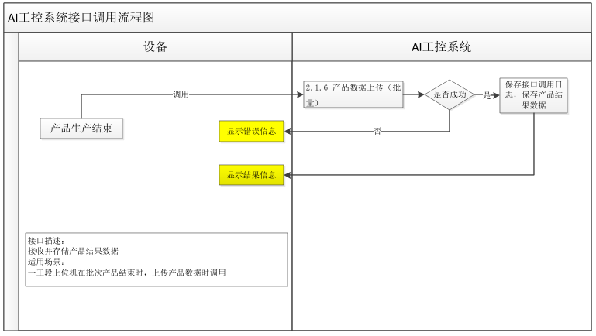
返回
接口名称 | 产品数据上传接口（批量）
功能描述 | 产品数据上传接口（批量）
调用方法 | Post
路由地址 | api/station/private/produce/automagic/batchAdd
数据格式 | application/json;charset=UTF-8
请求字段 | 字段名 |  |  | 字段描述 |  | 字段类型 | 是否必填
 | produceOrderCode |  |  | 生产工单编码 |  | String | 是
 | technicsProcessCode |  |  | 工序编码 |  | String | 是
 | technicsProcessName |  |  | 工序名称 |  | String | 否
 | technicsStepCode |  |  | 工步编码 |  | String | 否
 | technicsStepName |  |  | 工步名称 |  | String | 否
 | productCode |  |  | 产品编码（模组） |  | String | 是
 | productCount |  |  | 产品数量 |  | Integer | 是
 | productQuality |  |  | 产品质量(结果判定)：0 不合格；1 合格； |  | Integer | 是
 | ngType |  |  | 工艺提供 |  | String | 否（NG时必填）
 | startTime |  |  | 生产开始时间格式必须yyyy-MM-dd HH:mm:ss |  | String | 是
 | endTime |  |  | 生产结束时间格式必须yyyy-MM-dd HH:mm:ss |  | String | 是
 | userName |  |  | 用户名称 |  | String | 是
 | userAccount |  |  | 用户账号 |  | String | 是
 | deviceCode |  |  | 设备编码 |  | String | 是
 | deviceName |  |  | 设备名称 |  | String | 是
 | remarks |  |  | 备注 |  | String | 否
 | okCount |  |  | 合格数量 |  | String | 是
 | ngCount |  |  | 不合格数量 |  | String | 是
 | tenantID |  |  | 产线编号 |  | Integer | 是
 | produceInEntityL | productCode |  | 产品编码（原材料） |  | String | 是
 | ist | productCount |  | 产品数量 |  | Integer | 是
 | produceParamEnti | productCode |  | 产品编码 |  | String | 是
 | tyList | technicsParamName |  | 工艺参数名称 |  | String | 是
 |  | technicsParamCode |  | 工艺参数编码 |  | String | 是
 |  | technicsParamValue |  | 工艺参数值 |  | String | 是
 |  | technicsParamQuality |  | 工艺参数质量(结果判定)：0 不合格；1 合格； |  | String | 是
 |  | desc |  | 描述 |  | String | 否
请求报文示例 | [{
 | "produceOrderCode": "N01",
 | "technicsProcessCode": "M1210",
 | "technicsProcessName": "电芯上料",
 | "technicsStepCode": "M121011",
 | "technicsStepName": "",
 | "productCode": "03HME00H0000AK95L0000856",
 | "productCount": 1,
 | "productQuality": 1,
 | "ngType": "10001",
 | "startTime": "2012-08-06 16:01:49",
 | "endTime": "2012-08-06 16:01:49",
 | "userName": "",
 | "userAccount": "",
 | "deviceCode": "001",
 | "deviceName": "机组 1",
 | "remarks": "",
 | "okCount": "",
 | "ngCount": "",
 | "tenantID": 1000000,
 | "produceInEntityList":
 | [{"productCode":"03HCE00H0000AK95L0000852","productCount":1}],
 | "produceParamEntityList":[{"productCode":"03HME00H0000AK95L0000856",
 | "technicsParamCode":"A001",
 | "technicsParamName":"长度", "technicsParamValue":"10",
 | "technicsParamQuality":"1","desc":""}]}]
返回报文字段 | 字段名 |  | 字段描述 |  | 字段类型 | 描述
 | code |  | 应答状态 |  | String | 成功 200，失败：非 200
 | data
 | message |  | 上传成功提醒 |  | String
 | status |  | 上传状态 |  | Bool | 成功标识
 | errorMsg |  | 上传失败提醒 |  | String | 上传失败后必须界面打印报错提醒
返回成功 | {
 | "code": "200",
 | "message": "操作成功",
 | "status": true,
 | "traceID": "",
 | "errorMsg": "are no errors",
 | "data":null
 | }
返回失败 | {
 | "code": "2002",
 | "message": "",
 | "status": false,
 | "traceID": "bc91be61-2c7a-4c89-870a-482b12794352",
 | "errorMsg": "参数不全/参数错误",
 | "data": null
 | }
返回代码（code）说明 | 200：成功
 | 2002：参数不全/参数错误
 | 20088：服务器错误

AI018
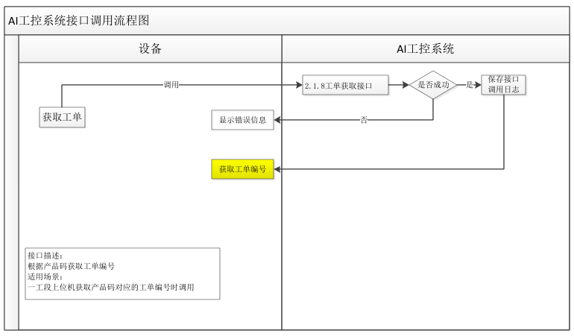
返回
接口名称 | 工单获取接口
功能描述 | 根据产品编码工单获取接口
调用方法 | Post
路由地址 | aiipcapi/api/station/private/produce/order/getByProductCode
数据格式 | application/json;charset=UTF-8
请求字段 | 字段名 | 字段描述 | 字段类型 | 是否必填
 | tenantID | 产线编号 | Integer | 是
 | technicsProcessCode | 工序编码 | String | 否
 | productCode | 产品编码 | String | 是
请求报文示例 | {
 | "tenantID": "2000001",
 | "technicsProcessCode":" C1400",
 | "productCode":" BGP1C1H01002"
 | }
返回报文字段 | 字段名 | 字段描述 | 字段类型 | 描述
 | code | 应答状态 | String | 成功 200，失败：非 200
 | data | 工单集合 | Object | tenantID 产线 ID，
 |  |  |  | produceOrderCode工单编码，
 |  |  |  | planStartDate计划开始时间
 | message | 上传成功提醒 | String
 | status | 上传状态 | Bool | 成功标识
 | errorMsg | 上传失败提醒 | String | 上传失败后必须界面打印报错提醒
返回成功 | {
 | "code": "200",
 | "message": "操作成功",
 | "status": true,
 | "traceID": "",
 | "errorMsg": "are no errors",
 | "data": [
 | {
 | "tenantID": "2000001",
 | "produceOrderCode": "GD001",
 | "planStartDate": "2022-11-11 09:54:28"
 | }
 | ]
 | }
返回失败 | {
 | "code": "2002",
 | "message": "",
 | "status": false,
 | "traceID": "bc91be61-2c7a-4c89-870a-482b12794352",
 | "errorMsg": "参数不全/参数错误",
 | "data": null
 | }
返回代码（code）说明 | 200：成功
 | 2002：参数不全/参数错误
 | 20088：服务器错误

AI019
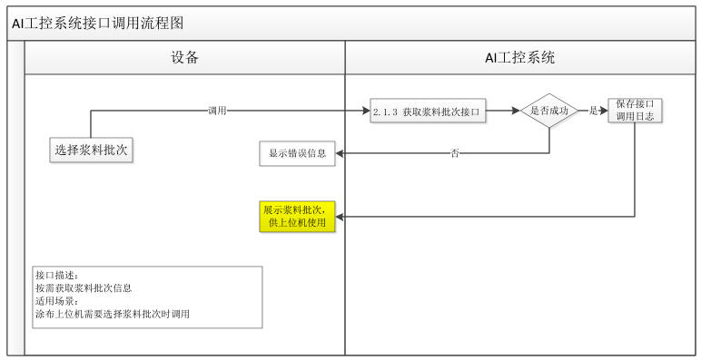
返回
接口名称 | 获取浆料批次
功能描述 | 返回值为浆料批次集合
调用方法 | Post
路由地址 | aiipcapi/api/station/private/produce/getProduceByProcessCode
数据格式 | application/json;charset=UTF-8
请求字段 | 字段名 | 字段描述 |  | 字段类型 |  | 是否必填
 | tenantID | 产线编号 |  | Integer |  | 是
 | technicsProcessCode | 工序编码(工 |  | String |  | 是
 |  | 序信息为浆料所在工序的编码，千万别写成涂布的)
 | lineId | 子线体编码，值为1表示1线，值为2表示2线 |  | String |  | 否
 |  |  |  |  |  | (三元线涂布获取浆料批次必填)
 | deviceCode | 设备编码 |  | String |  | 是
请求报文示例 | {
 | "tenantID": "2000001",
 | "technicsProcessCode":"C1100-Z",
 | "lineId":"1",
 | "deviceCode": "ASJ0001"
 | }
返回报文字段 | 字段名 |  | 字段描述 |  | 字段类型 |  | 描述
 | code |  | 应答状态 |  | String |  | 成功 200，失败：非 200
 | data |  | 批次集合 |  | Object
 | deviceCode |  | 设备编码 |  | String |  | 浆料对应分散釜编码
 | deviceName |  | 设备名称 |  | String |  | 浆料对应分散釜名称
 | okCount |  | 合格产量 |  | String |  | 浆料合格产出，可使用计算当前剩余产量
 | productCode |  | 产品码 |  | String
 | produceOrderCode |  | 订单编码 |  | String
 | message |  | 上传成功提醒 |  | String
 | status |  | 上传状态 |  | Bool |  | 成功标识
 | errorMsg |  | 上传失败提醒 |  | String |  | 上传失败后必须界面打印报错提醒
返回成功 | {
 | "code": "200",
 | "message": "操作成功",
 | "status": true,
 | "traceID": "",
 | "errorMsg": "are no errors",
 | "data": [
 | {
 | "deviceCode": "HTGX-WI-ED-1001",
 | "deviceName": "正极极合浆生产线",
 | "productCode": "DDP1CBF01003",
 | "okCount": "100.00",
 | "produceOrderCode": "NO01"
 | },
 | {
 | "deviceCode": "HTGX-WI-ED-1001",
 | "deviceName": "正极极合浆生产线",
 | "productCode": "DDP1CBF01001",
 | "okCount": "999.00",
 | "produceOrderCode": "NO01"
 | },
 | {
 | "deviceCode": "HTGX-WI-ED-1001",
 | "deviceName": "正极极合浆生产线",
 | "productCode": "DDP1CBF01002",
 | "okCount": "789.00",
 | "produceOrderCode": "NO01"
 | },
 | {
 | "deviceCode": "HTGX-WI-ED-1001",
 | "deviceName": "正极极合浆生产线",
 | "productCode": "DDP1CBF01005",
 | "okCount": "100.00",
 | "produceOrderCode": "NO01"
 | },
 | {
 | "deviceCode": "HTGX-WI-ED-1001",
 | "deviceName": "正极极合浆生产线",
 | "productCode": "DDP1CBG01002",
 | "okCount": "700.00",
 | "produceOrderCode": "NO01"
 | },
 | {
 | "deviceCode": "HTGX-WI-ED-1001",
 | "deviceName": "正极极合浆生产线",
 | "productCode": "DDP1CBG01003",
 | "okCount": "4000.00",
 | "produceOrderCode": "NO01"
 | },
 | {
 | "deviceCode": "HTGX-WI-ED-1001",
 | "deviceName": "正极极合浆生产线",
 | "productCode": "DDP1CBJ01005",
 | "okCount": "79999.00",
 | "produceOrderCode": "GY20221118001"
 | },
 | {
 | "deviceCode": "HTGX-WI-ED-1001",
 | "deviceName": "正极极合浆生产线",
 | "productCode": "DDP1CBJ01006",
 | "okCount": "990.00",
 | "produceOrderCode": "GY20221118002"
 | },
 | {
 | "deviceCode": "HTGX-WI-ED-1001",
 | "deviceName": "正极极合浆生产线",
 | "productCode": "DDP1CBR01004",
 | "okCount": "600.00",
 | "produceOrderCode": "ceshi2"
 | },
 | {
 | "deviceCode": "HTGX-WI-ED-1001",
 | "deviceName": "正极极合浆生产线",
 | "productCode": "DDP1CBR01005",
 | "okCount": "500.00",
 | "produceOrderCode": "ceshixianjinxianchu"
 | },
 | {
 | "deviceCode": "HTGX-WI-ED-1001",
 | "deviceName": "正极极合浆生产线",
 | "productCode": "DDP1CBR01006",
 | "okCount": "500.00",
 | "produceOrderCode": "NO111401"
 | },
 | {
 | "deviceCode": "HTGX-WI-ED-1001",
 | "deviceName": "正极极合浆生产线",
 | "productCode": "DDP1CBT01001",
 | "okCount": "100.00",
 | "produceOrderCode": "GY20221118"
 | },
 | {
 | "deviceCode": "HTGX-WI-ED-1001",
 | "deviceName": "正极极合浆生产线",
 | "productCode": "DDP1CBW01001",
 | "okCount": "1234.00",
 | "produceOrderCode": "BN001"
 | },
 | {
 | "deviceCode": "HTGX-WI-ED-1001",
 | "deviceName": "正极极合浆生产线",
 | "productCode": "DDP1CBW01002",
 | "okCount": "1212.00",
 | "produceOrderCode": "test1128"
 | }
 | ]
 | }
返回失败 | {
 | "code": "2002",
 | "message": "",
 | "status": false,
 | "traceID": "bc91be61-2c7a-4c89-870a-482b12794352",
 | "errorMsg": "参数不全/参数错误",
 | "data": null
 | }
返回代码（code）说明 | 200：成功
 | 2002：参数不全/参数错误
 | 20088：服务器错误

AI020
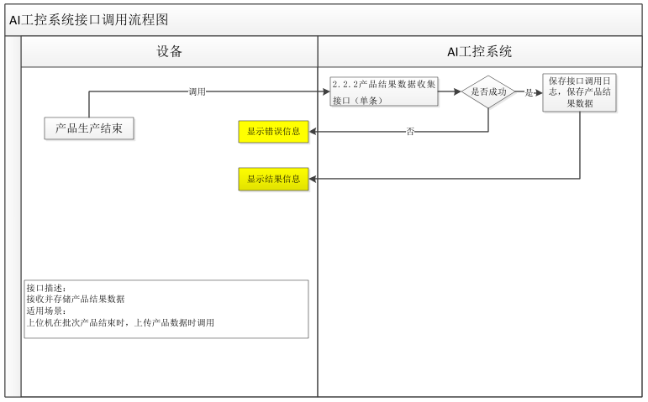
返回
接口名称 | 产品结果数据收集接口（单条）
功能描述 | 产品结果数据收集接口（单条）
调用方法 | Post
路由地址 | aiipcapi/api/produce/produce/open/add
数据格式 | application/json;charset=UTF-8
请求字段 | 字段名 |  |  | 字段描述 | 字段类型 |  | 是否必填
 | produceOrderCode |  |  | 生产工单编码 | String |  | 否
 | technicsProcessCode |  |  | 工序编码 | String |  | 是
 | technicsProcessName |  |  | 工序名称 | String |  | 是
 | technicsStepCode |  |  | 工步编码 | String |  | 否
 | technicsStepName |  |  | 工步名称 | String |  | 否
 | productCode |  |  | 产品编码（模组） | String |  | 是
 | productCount |  |  | 产品数量 | Integer |  | 是
 | productQuality |  |  | 产品质量(结果判定)：0 不合格；1 合格； | Integer |  | 是
 | ngType |  |  | 工艺提供 | String |  | 否（NG时必填）
 | produceDate |  |  | 生产日期 | String |  | 是
 | startTime |  |  | 生产开始时间 | String |  | 是
 | endTime |  |  | 生产结束时间 | String |  | 是
 | userName |  |  | 用户名称 | String |  | 是
 | userAccount |  |  | 用户账号 | String |  | 是
 | deviceCode |  |  | 设备编码 | String |  | 是
 | deviceName |  |  | 设备名称 | String |  | 是
 | remarks |  |  | 备注 | String |  | 否
 | tenantID |  |  | 产线编号 | Integer |  | 是
 | produceInEntityList | productCode |  | 产品编码（原材料） | String |  | 是
 |  | productCount |  | 产品数量 | Integer |  | 是
 | produceParamEntityList | productCode |  | 产品编码 | String |  | 是
 |  | technicsParamName |  | 工艺参数名称 | String |  | 是
 |  | technicsParamCode |  | 工艺参数编码 | String |  | 是
 |  | technicsParamValue |  | 工艺参数值 | String |  | 是
 |  | technicsParamQuality |  | 工艺参数质量(结果判定)：0 不合格；1 合格； | String |  | 是
 |  | desc |  | 描述 | String |  | 否
请求报文示例 | {
 | "produceOrderCode": "",
 | "technicsProcessCode": "M1210",
 | "technicsProcessName": "电芯上料",
 | "technicsStepCode": "M121011",
 | "technicsStepName": "",
 | "productCode": "03HME00H0000AK95L0000856",
 | "productCount": 1,
 | "productQuality": 1,
 | "ngType": "10001",
 | "produceDate": "2012-08-06",
 | "startTime": "2012-08-06 16:01:49",
 | "endTime": "2012-08-06 16:01:49",
 | "userName": "",
 | "userAccount": "",
 | "deviceCode": "001",
 | "deviceName": "机组 1",
 | "remarks": "",
 | "tenantID": 1000000,
 | "produceInEntityList":
 | [{"productCode":"03HCE00H0000AK95L0000852","productCount":1}],
 | "produceParamEntityList":[{"productCode":"03HME00H0000AK95L0000856",
 | "technicsParamCode":"A001",
 | "technicsParamName":"长度", "technicsParamValue":"10",
 | "technicsParamQuality":"1","desc":""}]}
返回报文字段 | 字段名 |  | 字段描述 |  | 字段类型 | 描述
 | code |  | 应答状态 |  | String | 成功 200，失败：非 200
 | data
 | message |  | 上传成功提醒 |  | String
 | status |  | 上传状态 |  | Bool | 成功标识
 | errorMsg |  | 上传失败提醒 |  | String | 上传失败后必须界面打印报错提醒
返回成功 | {
 | "code": "200",
 | "message": "操作成功",
 | "status": true,
 | "traceID": "",
 | "errorMsg": "are no errors",
 | "data": null
 | }
返回失败 | {
 | "code": "2002",
 | "message": "",
 | "status": false,
 | "traceID": "bc91be61-2c7a-4c89-870a-482b12794352",
 | "errorMsg": "参数不全/参数错误",
 | "data": null
 | }
返回代码（code）说明 | 200：成功
 | 2002：参数不全/参数错误
 | 20088：服务器错误

AI021
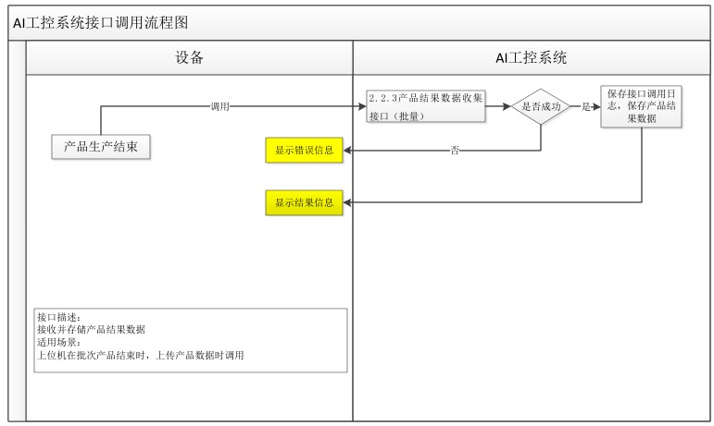
返回
接口名称 | 产品结果数据收集接口（批量）
功能描述 | 产品结果数据收集接口（批量）
调用方法 | Post
路由地址 | / api/produce/produce/open/batch/add
数据格式 | application/json;charset=UTF-8
请求字段 | 字段名 |  |  | 字段描述 |  | 字段类型 |  | 是否必填
 | produceOrderCode |  |  | 生产工单编码 |  | String |  | 否
 | technicsProcessCode |  |  | 工序编码 |  | String |  | 是
 | technicsProcessName |  |  | 工序名称 |  | String |  | 是
 | technicsStepCode |  |  | 工步编码 |  | String |  | 否
 | technicsStepName |  |  | 工步名称 |  | String |  | 否
 | productCode |  |  | 产品编码（模组） |  | String |  | 是
 | productCount |  |  | 产品数量 |  | Integer |  | 是
 | productQuality |  |  | 产品质量(结果判定)：0 不合格；1 合格； |  | Integer |  | 是
 | ngType |  |  | 工艺提供 |  | String |  | 否（NG时必填）
 | produceDate |  |  | 生产日期 |  | String |  | 是
 | startTime |  |  | 生产开始时间 |  | String |  | 是
 | endTime |  |  | 生产结束时间 |  | String |  | 是
 | "userName": "", |  |  | 用户名称 |  | String |  | 是
 | userAccount |  |  | 用户账号 |  | String |  | 是
 | deviceCode |  |  | 设备编码 |  | String |  | 是
 | deviceName |  |  | 设备名称 |  | String |  | 是
 | remarks |  |  | 备注 |  | String |  | 否
 | tenantID |  |  | 产线编号 |  | Integer |  | 是
 | produceInEntityList | productCode |  | 产品编码（原材料） |  | String |  | 是
 |  | productCount |  | 产品数量 |  | Integer |  | 是
 | produceParamEntityList | productCode |  | 产品编码 |  | String |  | 是
 |  | technicsParamName |  | 工艺参数名称 |  | String |  | 是
 |  | technicsParamCode |  | 工艺参数编码 |  | String |  | 是
 |  | technicsParamValue |  | 工艺参数值 |  | String |  | 是
 |  | technicsParamQuality |  | 工艺参数质量(结果判定)：0 不合格；1 合格； |  | String |  | 是
 |  | desc |  | 描述 |  | String |  | 否
请求报文示例 | [{
 | "produceOrderCode": "",
 | "technicsProcessCode": "M1210",
 | "technicsProcessName": "电芯上料",
 | "technicsStepCode": "M121011",
 | "technicsStepName": "",
 | "productCode": "03HME00H0000AK95L0000856",
 | "productCount": 1,
 | "productQuality": 1,
 | "ngType": "10001",
 | "produceDate": "2012-08-06",
 | "startTime": "2012-08-06 16:01:49",
 | "endTime": "2012-08-06 16:01:49",
 | "userName": "",
 | "userAccount": "",
 | "deviceCode": "001",
 | "deviceName": "机组 1",
 | "remarks": "",
 | "tenantID": 1000000,
 | "produceInEntityList":
 | [{"productCode":"03HCE00H0000AK95L0000852","productCount":1}],
 | "produceParamEntityList":[{"productCode":"03HME00H0000AK95L0000856",
 | "technicsParamCode":"A001",
 | "technicsParamName":"长度", "technicsParamValue":"10","technicsParamQuality":"1","desc":""}]
 | }]
返回报文字段 | 字段名 |  | 字段描述 |  | 字段类型 |  | 描述
 | code |  | 应答状态 |  | String |  | 成功 200，失败：非 200
 | data
 | message |  | 上传成功提醒 |  | String
 | status |  | 上传状态 |  | Bool |  | 成功标识
 | errorMsg |  | 上传失败提醒 |  | String |  | 上传失败后必须界面打印报错提醒
返回成功 | {
 | "code": "200",
 | "message": "操作成功",
 | "status": true,
 | "traceID": "",
 | "errorMsg": "are no errors",
 | "data": null
 | }
返回失败 | {
 | "code": "2002",
 | "message": "",
 | "status": false,
 | "traceID": "bc91be61-2c7a-4c89-870a-482b12794352",
 | "errorMsg": "参数不全/参数错误",
 | "data": null
 | }
返回代码（code）说明 | 200：成功
 | 2002：参数不全/参数错误
 | 20088：服务器错误

AI026
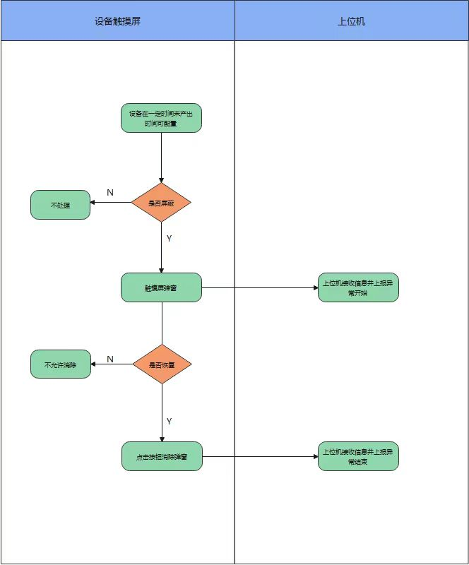
返回
接口名称 | OEE人为触发报警上报接口
功能描述 | OEE人为触发报警上报接口
频率 | 生产人员人为触发上报，包含工艺异常-1、缺料-2、其他-3等场景
调用方法 | Post
路由地址 | /api/equip/oeeManualTriggerWarning
数据格式 | application/json;charset=UTF-8
请求字段 | 字段名 | 字段描述 |  |  | 字段类型 | 是否必填
 | tenantID | 租户ID |  |  | Integer | 是
 | equipCode | 设备编码 |  |  | String | 是
 | operateId | 操作者ID |  |  | String | 是
 | status | 0为报警开始，1为报警结束 |  |  | Integer | 是
 | warningType | 报警类型(工艺异常-1、缺料-2、其他-3) |  |  | String | 当status为0时可为空，当status为1时必传
 | warningSerial | 报警序列号(报警开始和结束使用同一个序列号UUID) |  |  | String | 是
 | warningTime | 报警开始/结束时间(YYYY-MM-DD HH:MM:SS) |  |  | String | 是
 | uploadTime | 上传时间(YYYY-MM-DD HH:MM:SS) |  |  | String | 是
请求报文示例 | {
 | "tenantID": 3000001,
 | "equipCode": "GX-XZ-01-AI-1301",
 | "operateId": "admin",
 | "status": 1,
 | "warningType": "1",
 | "warningSerial": "99ae58d8-67d9-11ee-a331-bbc15146dbf5",
 | "warningTime": "2023-10-11 10:46:23",
 | "uploadTime": "2023-10-11 10:48:23",
 | ……
 | }
返回报文字段 | 字段名 |  | 字段描述 | 字段类型 |  | 描述
 | code |  | 应答状态 | String |  | 成功 200，失败：非 200
 | data
 | message |  | 上传成功提醒 | String
 | status |  | 上传状态 | Bool |  | 成功标识
 | errorMsg |  | 上传失败提醒 | String |  | 上传失败后必须界面打印报错提醒
返回成功 | {
 | "code": "200",
 | "message": "操作成功",
 | "status": true,
 | "traceID": "",
 | "errorMsg": "are no errors",
 | "data": null
 | }
返回失败 | {
 | "code": "2002",
 | "message": "",
 | "status": false,
 | "traceID": "bc91be61-2c7a-4c89-870a-482b12794352",
 | "errorMsg": "参数不全/参数错误",
 | "data": null
 | }
返回代码（code）说明 | 200：成功
 | 2002：参数不全/参数错误
 | 20088：服务器错误

AI028
返回
接口名称 | OEE主动停机上报接口
功能描述 | 主动停机发生时，人工操作设备从运行状态调整成停机状态，设备停机是开始信号，弹出开发的主动停机界面，在主动停机界面选择主动停机原因，按动启动按钮，设备恢复运行为结束信号。主动停机发生时，触发oeeManualTriggerWarning接口，发送主动停机开始时间；主动停机消除，启动设备时再次触发oeeManualTriggerWarning接口，发送主动停机原因、主动停机开始时间、主动停机结束时间，通过主动停机结束时间 - 主动停机开始时间 计算主动停机时间。
调用方法 | Post
路由地址 | http://10.1.100.9:19091/api/tab/
数据格式 | application/json;charset=UTF-8
请求字段 | 字段名 | 字段描述 | 字段类型 | 是否必填

 | tenantID | 租户ID | Integer | 是
 | equipCode | 设备编码 | String | 是
 | operateId | 操作者 | String | 是
 | status | 0为主动停机开始，1为主动停机结束 | Integer | 是
 | warningSerial | 主动停机序列号(报警开始和结束使用同一个序列号UUID) | String | 是
 | warningType | 主动停机原因（吃饭(休息)、5S(清洁)、验证测试、设备清洁、设备点检、设备维保、换型(清批)、治具更换、物料更换、缺料停机、动力异常、参数调整、返工作业、其他停机、设备故障） | String | 是，主动停机开始值为null，当主动停机结束时必传主动停机原因

 | warningStartTime | 主动停机开始时间(YYYY-MM-DD HH:MM:SS) | String | 是
 | warningEndTime | 主动停机结束时间(YYYY-MM-DD HH:MM:SS) | String | 是，主动停机开始时值为null，主动停机结束时必传主动停机结束时间
 | responseTime | 主动停机相应时间（单位秒） | Integer | 是，主动停机开始时值为null，主动停机结束时为主动停机结束时间-主动停机开始时间
 | uploadTime | 上传时间(YYYY-MM-DD HH:MM:SS) | String | 是
成功时参数值 | code | 编码（200） | Integer | 是
 | message | 信息 | String | 是
 | status | 状态 | Boolean | 是
 | errorMsg | 错误信息 | String | 是
 | data | 返回对象（后续有扩展可以添加） | String | 否
失败时参数值 | code | 编码（2001） | Integer | 是
 | message | 信息 | String | 是
 | status | 状态 | Boolean | 是
 | errorMsg | 错误信息 | String | 是
 | data | 返回对象（后续有扩展可以添加） | String | 否
主动停机界面：吃饭(休息)、5S(清洁)、验证测试、设备清洁、设备点检、设备维保、换型(清批)、治具更换、物料更换、缺料停机、动力异常、参数调整、返工作业、其他停机、设备故障

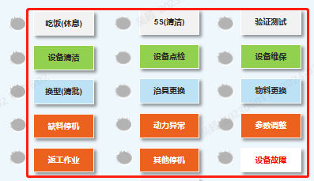

curl --request POST \ --url http://10.1.100.9:19091/api/tab/ \ --header 'content-type: application/json' \ --data '{ "tenantID": 1, "equipCode": "主动停机接口测试", "status": 3, "uploadTime": "2024-03-14 18:00:00", "operateId": "开发自测数据", "waitingSerial": "开发自测数据", "waitingType": "OEEWating", "waitingStartTime": "2024-03-08 09:00:00", "waitingEndTime": "2024-03-08 10:00:00", "waitingTime":2 }'

